Gráficos
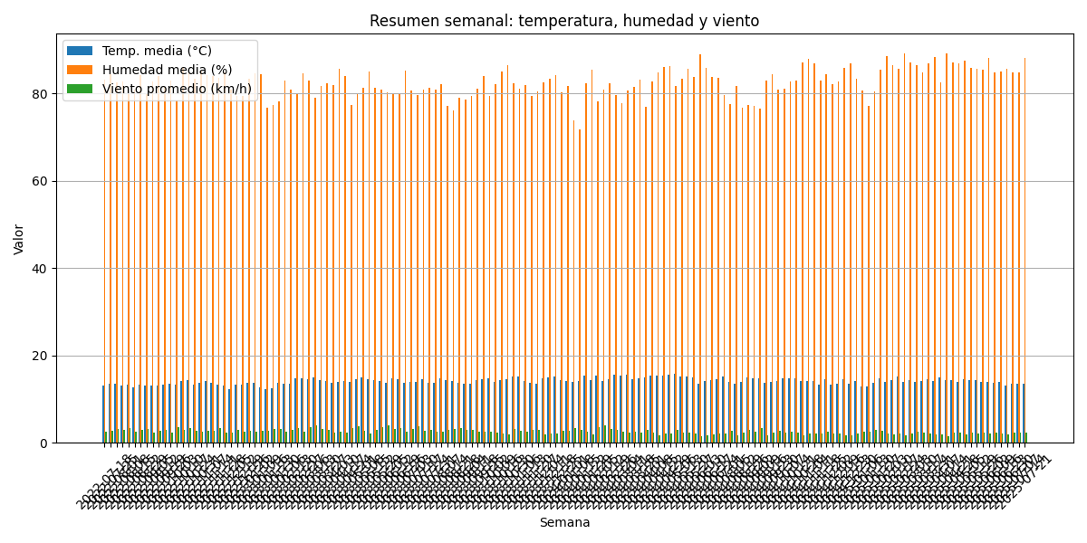

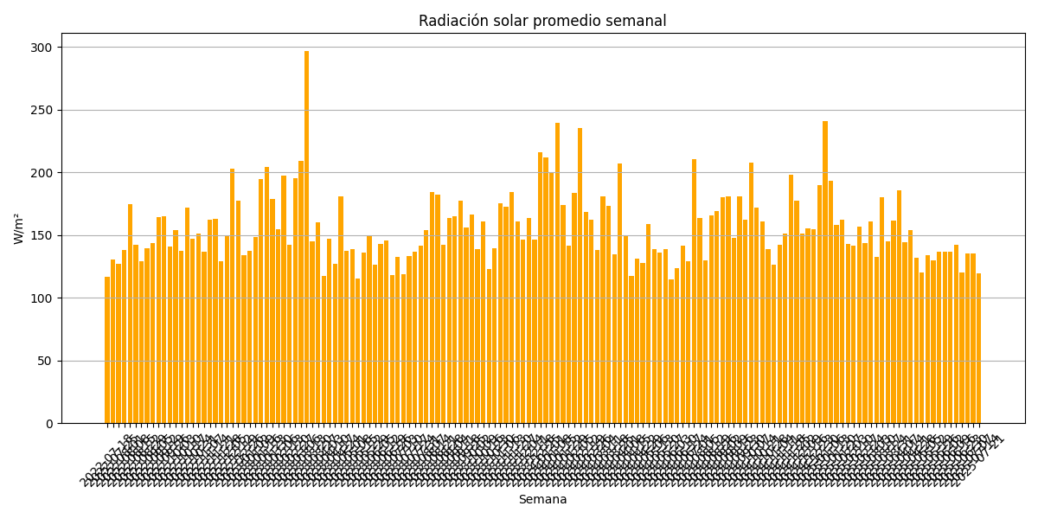

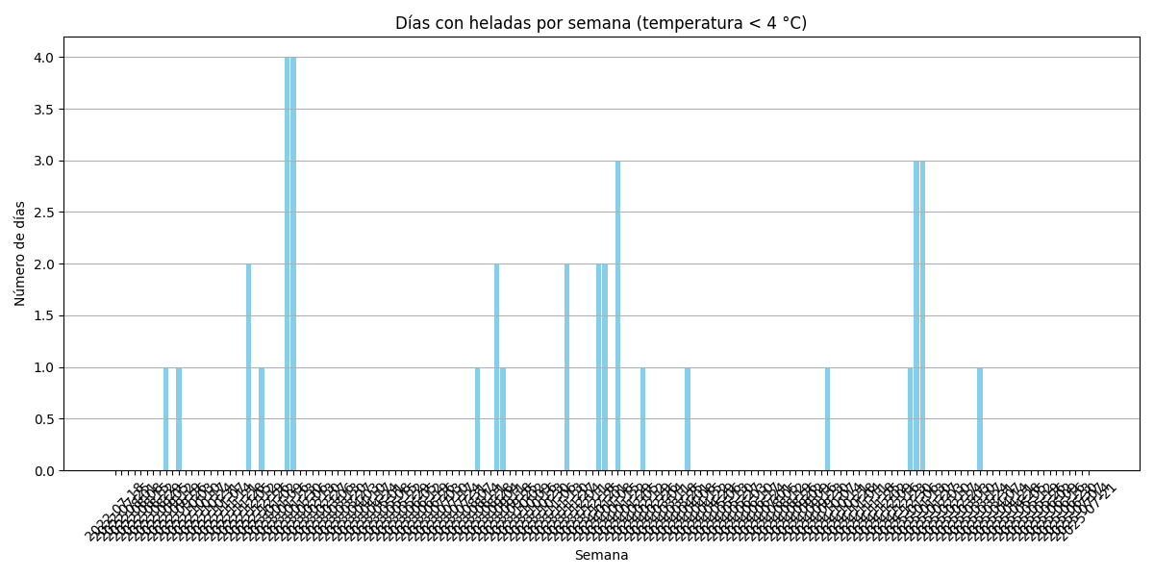

Acumulados 60d
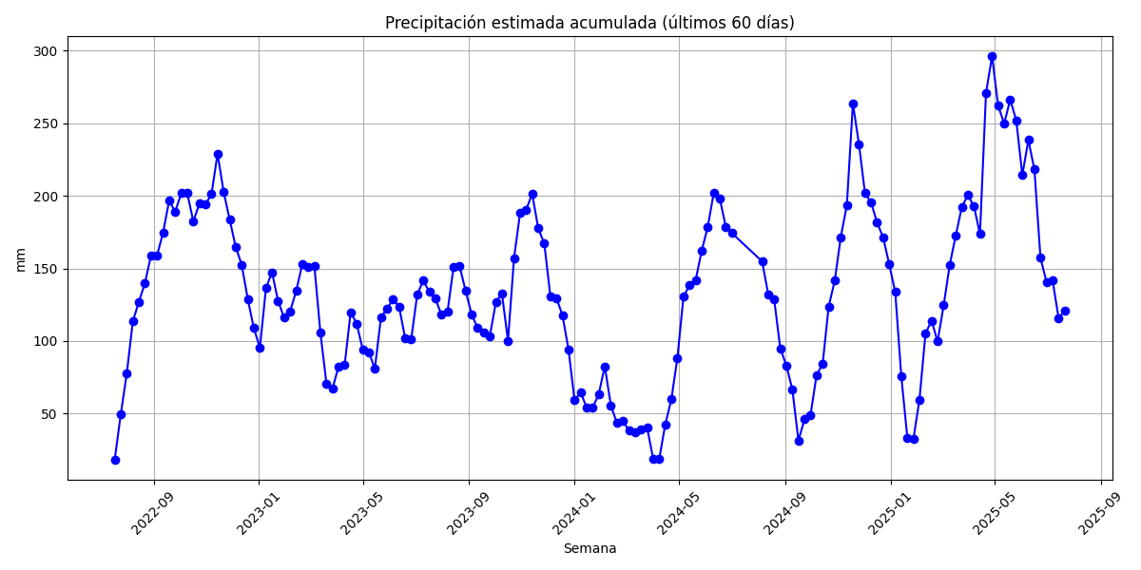

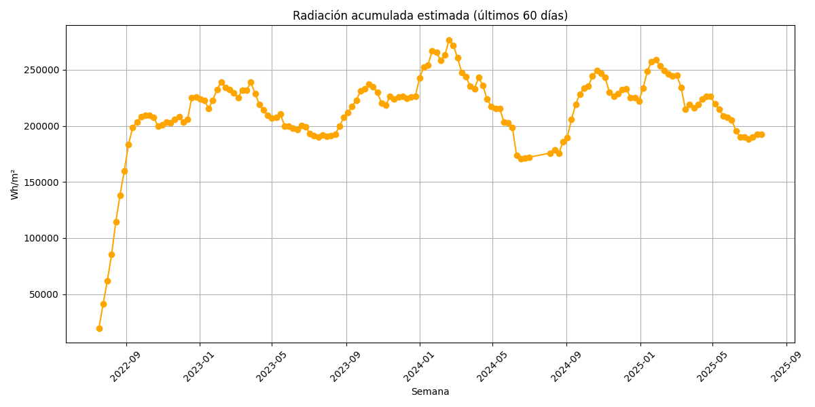

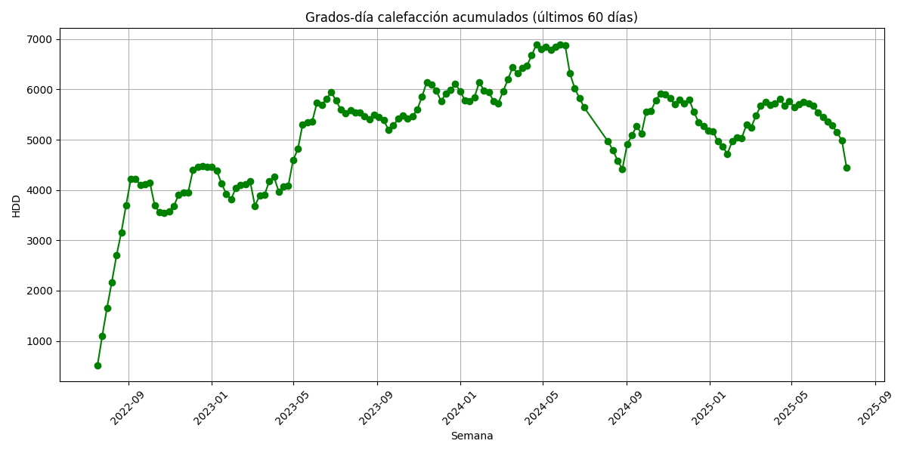

Comparativa 60d
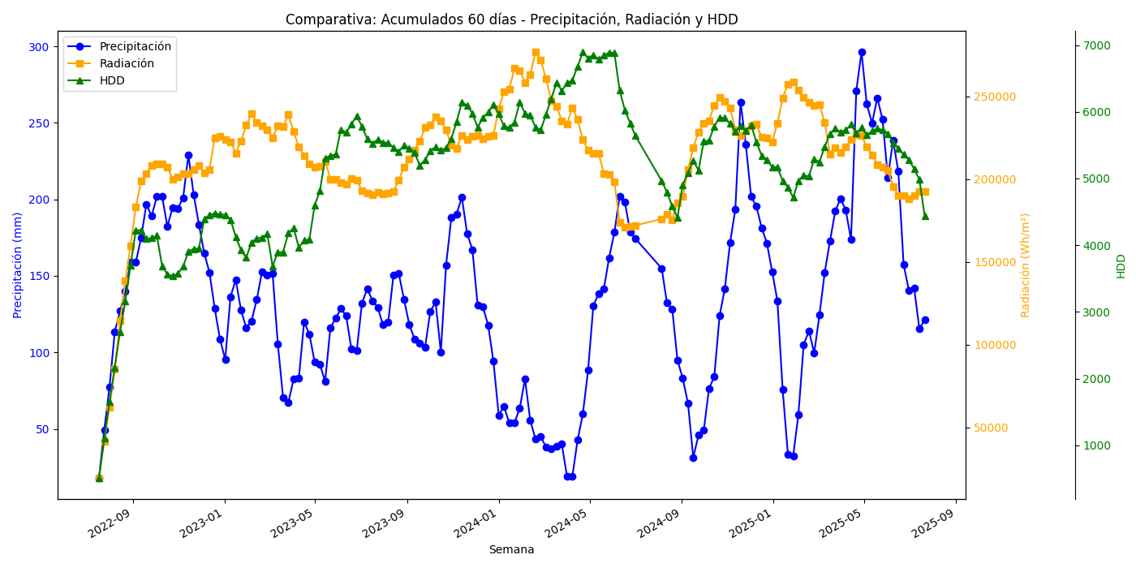

Gráfico1
 | fracc precip | fracc radiacion | agua luz
2022-07-18 | 0.061486486486 | 0.071143115942 | 0.004374340237
2022-07-25 | 0.16655405405 | 0.15050543478 | 0.02506729032
2022-08-01 | 0.26199324324 | 0.22524184783 | 0.059011842226
2022-08-08 | 0.38378378378 | 0.30920018116 | 0.11866601547
2022-08-15 | 0.42905405405 | 0.41492210145 | 0.17802400974
2022-08-22 | 0.47255067568 | 0.50115851449 | 0.23682279464
2022-08-29 | 0.53673986486 | 0.57868478261 | 0.31060319202
2022-09-05 | 0.53673986486 | 0.66341757246 | 0.35608265819
2022-09-12 | 0.59037162162 | 0.71986865942 | 0.42499002782
2022-09-19 | 0.66452702703 | 0.736875 | 0.48967335304
2022-09-26 | 0.63893581081 | 0.75473913043 | 0.48222985825
2022-10-03 | 0.68158783784 | 0.75779710145 | 0.5165052879
2022-10-10 | 0.68158783784 | 0.75841576087 | 0.51692695863
2022-10-17 | 0.6160472973 | 0.75104076087 | 0.46267663089
2022-10-24 | 0.65760135135 | 0.72382789855 | 0.47599020423
2022-10-31 | 0.65565878378 | 0.72858786232 | 0.47770503169
2022-11-07 | 0.67947635135 | 0.73652083333 | 0.50044848853
2022-11-14 | 0.77373310811 | 0.7356576087 | 0.56920264808
2022-11-21 | 0.68572635135 | 0.74570471014 | 0.51134937007
2022-11-28 | 0.62043918919 | 0.75464764493 | 0.46821297294
2022-12-05 | 0.55726351351 | 0.73737952899 | 0.41091470712
2022-12-12 | 0.51478040541 | 0.74510054348 | 0.38356315984
2022-12-19 | 0.43505067568 | 0.81463224638 | 0.35440630921
2022-12-26 | 0.36765202703 | 0.81854619565 | 0.30094016805
2023-01-02 | 0.32195945946 | 0.81029710145 | 0.26088281678
2023-01-09 | 0.46081081081 | 0.80638496377 | 0.37159090898
2023-01-16 | 0.49797297297 | 0.78160597826 | 0.38921865269
2023-01-23 | 0.43125 | 0.80791847826 | 0.34841484375
2023-01-30 | 0.39214527027 | 0.84210416667 | 0.33022716603
2023-02-06 | 0.40726351351 | 0.86699637681 | 0.35309599062
2023-02-13 | 0.45447635135 | 0.84838677536 | 0.3855717262
2023-02-20 | 0.51613175676 | 0.841125 | 0.4341313239
2023-02-27 | 0.50912162162 | 0.83186141304 | 0.42351863157
2023-03-06 | 0.51258445946 | 0.81505163043 | 0.41778279942
2023-03-13 | 0.35717905405 | 0.84075271739 | 0.30029926029
2023-03-20 | 0.23868243243 | 0.83985688406 | 0.20045908398
2023-03-27 | 0.22702702703 | 0.86549275362 | 0.19649024677
2023-04-03 | 0.2785472973 | 0.82908605072 | 0.23093967866
2023-04-10 | 0.28133445946 | 0.79463315217 | 0.22355768834
2023-04-17 | 0.40506756757 | 0.77517028986 | 0.31399634376
2023-04-24 | 0.37804054054 | 0.75854891304 | 0.28676224111
2023-05-01 | 0.31706081081 | 0.75020018116 | 0.23785907771
2023-05-08 | 0.31157094595 | 0.75227717391 | 0.23438771069
2023-05-15 | 0.27373310811 | 0.76377536232 | 0.20907060382
2023-05-22 | 0.39231418919 | 0.72459692029 | 0.28426965327
2023-05-29 | 0.41300675676 | 0.72337228261 | 0.29875764037
2023-06-05 | 0.43445945946 | 0.71682427536 | 0.3114310872
2023-06-12 | 0.41841216216 | 0.7127817029 | 0.29823653346
2023-06-19 | 0.34467905405 | 0.72542028986 | 0.2500371793
2023-06-26 | 0.34138513514 | 0.72235597826 | 0.24660159325
...

